Feuil1
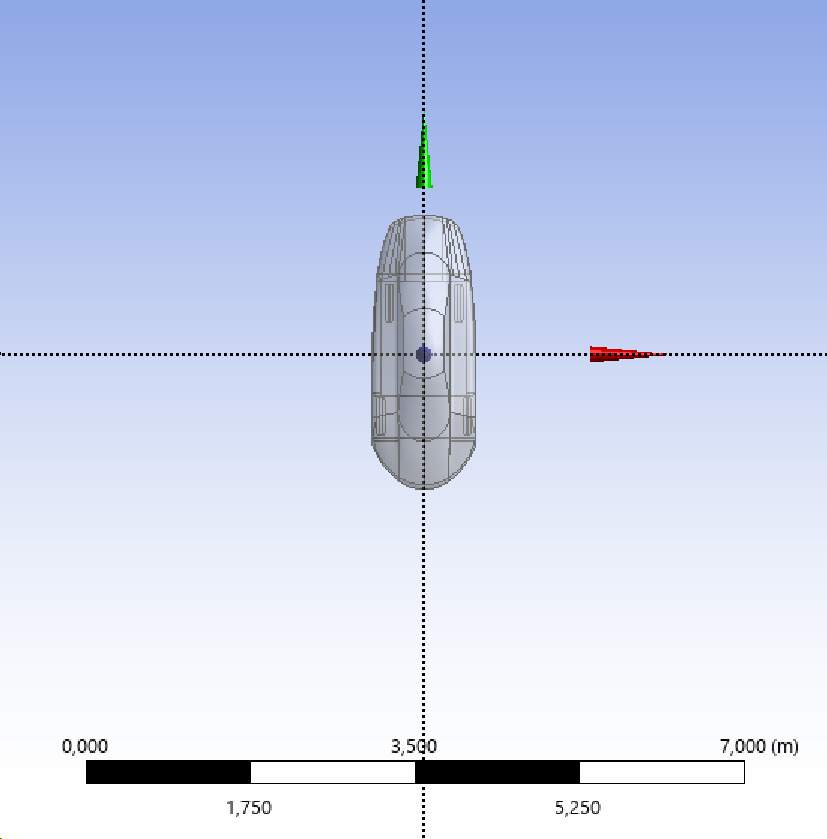
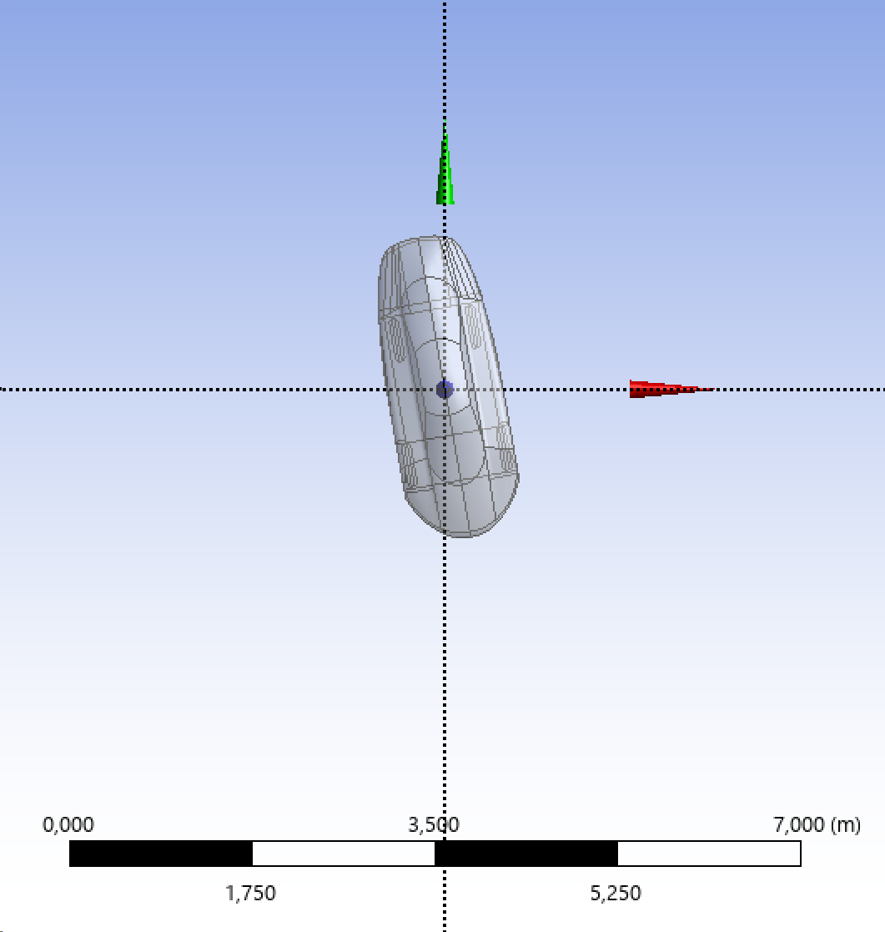
Angle (°) | Cx (-)
0 | 0.194
10 | 0.305
20 | 0.540
30 | 0.763
40 | 1.100
50 | 1.424
60 | 1.462

